Hoja1
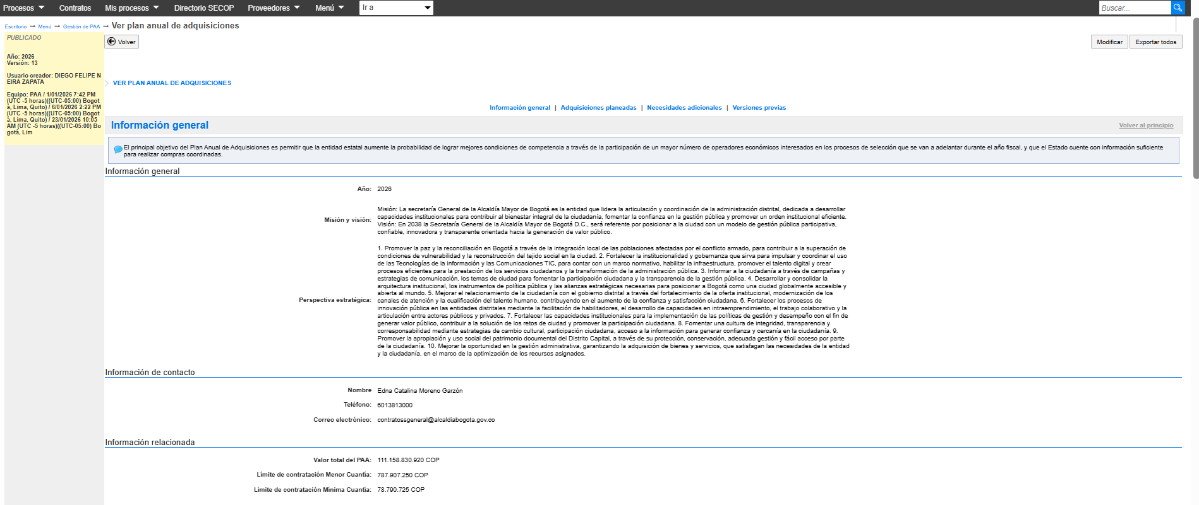
18 08 2026 Versión 13 PAA 2026

